Feuil1
 | Variations | Combinaisons
Modèle | RNN | 1 | 0 | 0 | 1 | 0 | 1 | 0 | 1 | 1 | 1 | 1 | 1
 | GRU | 0 | 1 | 0 | 0 | 1 | 0 | 1 | 0 | 0 | 0 | 0 | 0
 | LSTM | 0 | 0 | 1 | 0 | 0 | 0 | 0 | 0 | 0 | 0 | 0 | 0
 | Bidirectionnel | 0 | 0 | 0 | 1 | 1 | 0 | 0 | 0 | 0 | 0 | 0 | 1
 | Module d'attention | 0 | 0 | 0 | 0 | 0 | 1 | 1 | 0 | 1 | 0 | 1 | 1
Hyper | Epoch | 50 | 50 | 50 | 50 | 50 | 50 | 50 | 50 | 50 | 50 | 50 | 50
 | Lr | 0.005 | 0.005 | 0.005 | 0.005 | 0.005 | 0.005 | 0.005 | 0.005 | 0.005 | 0.005 | 0.005 | 0.005
 | Batch size | 64 | 64 | 64 | 64 | 64 | 64 | 64 | 64 | 64 | 64 | 64 | 64
 | n_hidden | 15 | 15 | 15 | 15 | 15 | 15 | 15 | 15 | 15 | 15 | 15 | 9
 | n_layer | 1 | 1 | 1 | 1 | 1 | 1 | 1 | 1 | 1 | 1 | 1 | 1
Data | Padding négatif | 1 | 1 | 1 | 1 | 1 | 1 | 1 | 0 | 0 | 0 | 0 | 0
 | Padding zéro | 0 | 0 | 0 | 0 | 0 | 0 | 0 | 1 | 1 | 0 | 0 | 1
 | Padding dernière valeur | 0 | 0 | 0 | 0 | 0 | 0 | 0 | 0 | 0 | 1 | 1 | 0

 | Résultats
 | # essai | 1 | 2 | 3 | 4 | 5 | 6 | 7 | 8 | 9 | 10 | 11 | 12
 | Nombre de param | 8504 | 23714 | 31319 | 16094 | 45554 | 9209 | 24419 | 8504 | 9209 | 8504 | 9209 | 9605
 | Erreur final validation | 3.18 | 3.16 |  | 3.18 | 3.18 | 2.31 | 2.35 | 3.17 | 2.32 | 3.18 | 2.47
 | Distance final validation | 3.84 | 3.67 |  | 3.84 | 3.84 | 3.67 | 3.74 | 3.75 | 3.68 | 3.84 | 3.84

 | # essai
RNN | 1 | 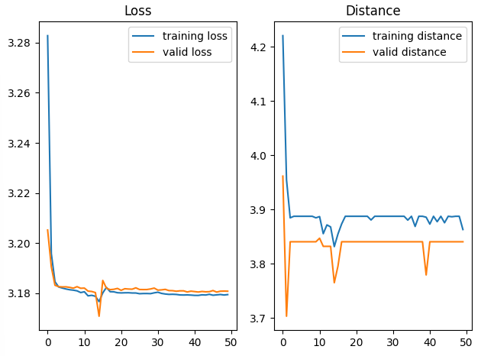 |  |  |  |  |  |  | 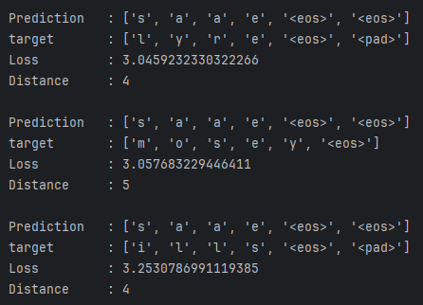
GRU | 2 | 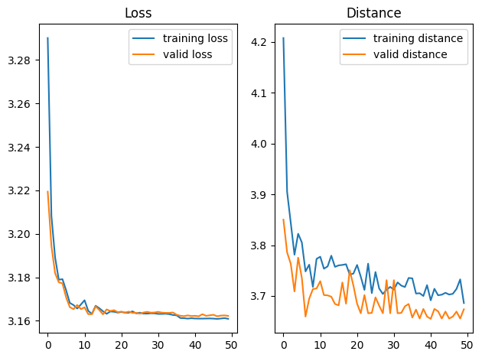 |  |  |  |  |  |  | 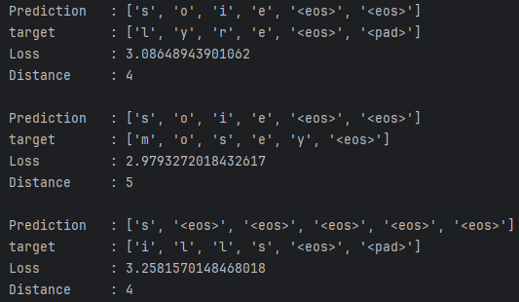
LSTM | 3
RNN + bi | 4 | 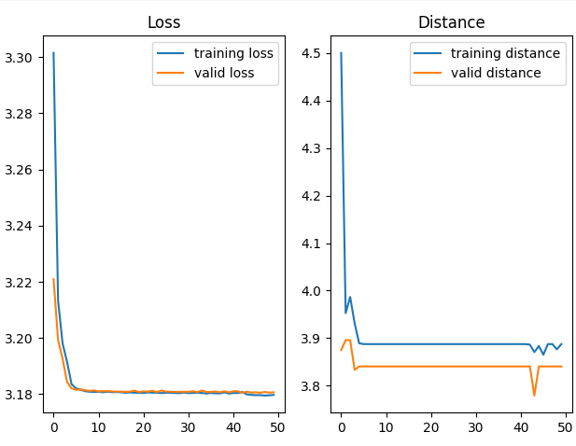 |  |  |  |  |  |  | 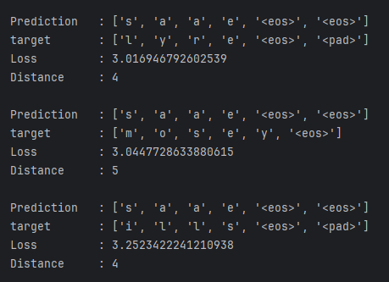
GRU + bi | 5 | 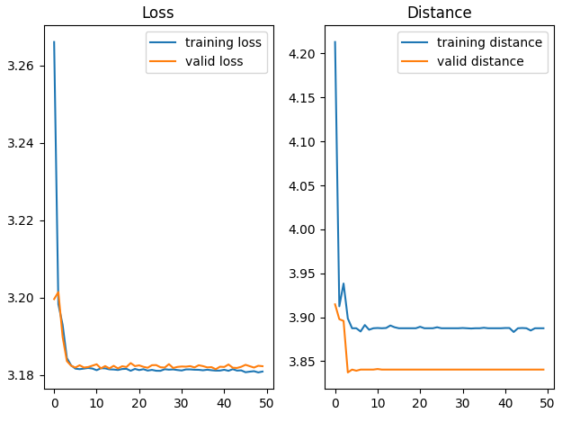 |  |  |  |  |  |  | 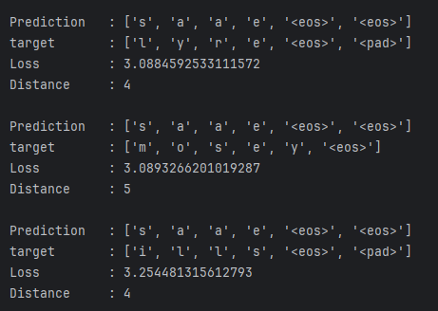
RNN + attn | 6 | 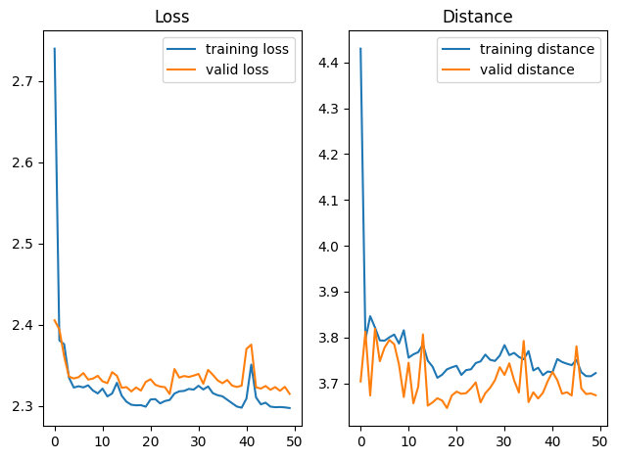 |  |  |  |  |  |  | 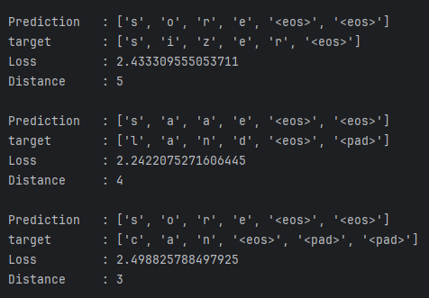
GRU + attn | 7 | 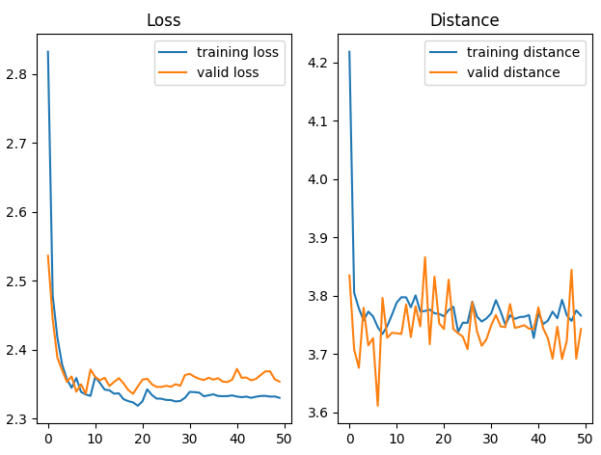 |  |  |  |  |  |  | 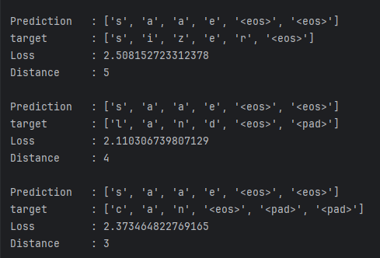
RNN | 8 | 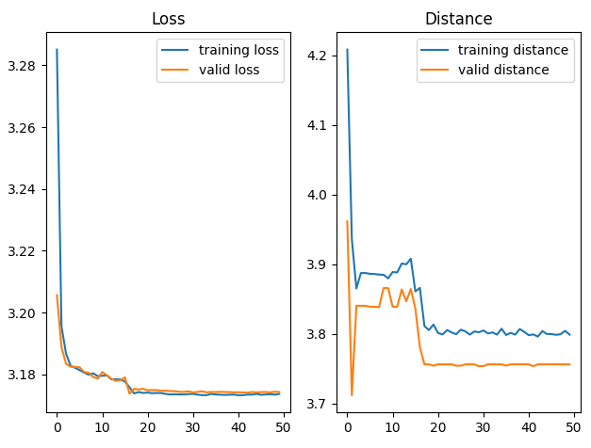 |  |  |  |  |  |  | 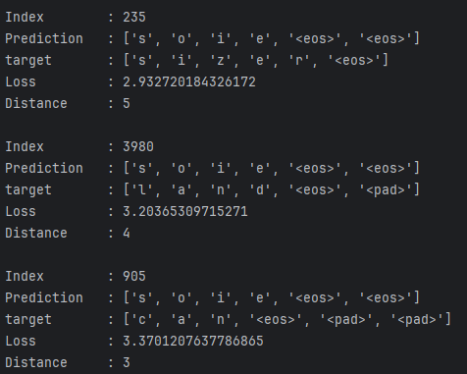
RNN + attn | 9 | 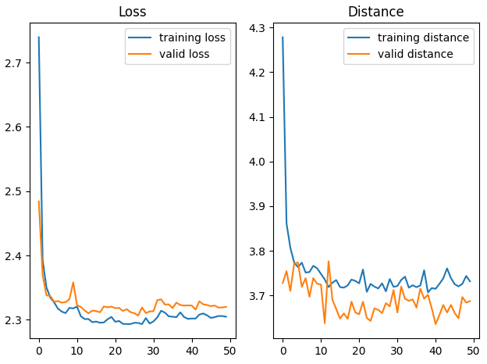 |  |  |  |  |  |  | 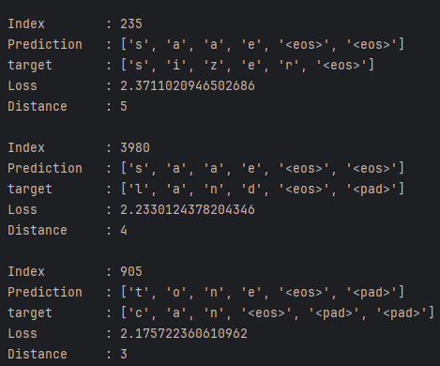
RNN | 10 | 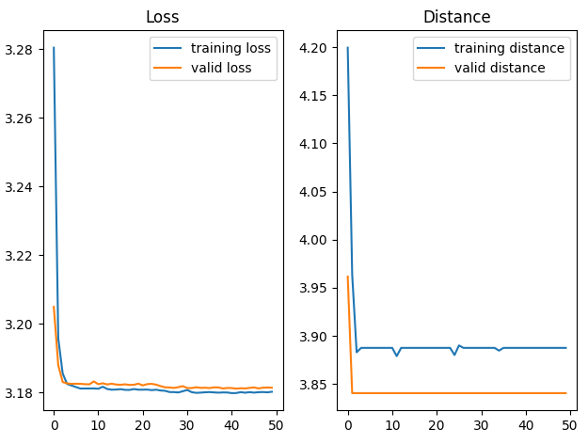 |  |  |  |  |  |  | 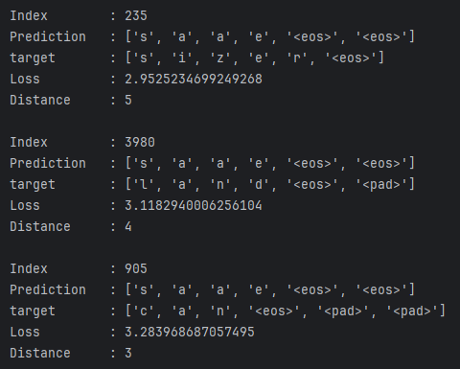
RNN + attn | 11 | 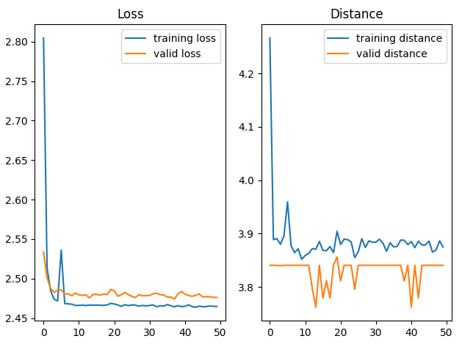 |  |  |  |  |  |  | 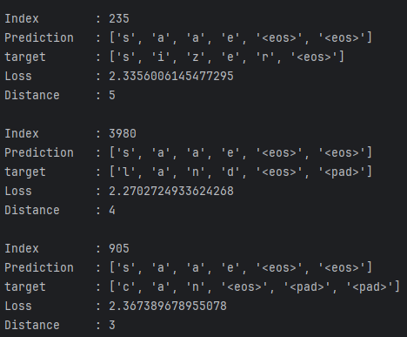

Feuil2
 | Variations | Combinaisons
Modèle | RNN | 0 | 0 | 0 | 0 | 0 | 0 | 0
 | GRU | 1 | 1 | 1 | 1 | 1 | 1 | 1
 | LSTM | 0 | 0 | 0 | 0 | 0 | 0 | 0
 | Bidirectionnel | 0 | 0 | 0 | 0 | 0 | 0 | 0
 | Module d'attention | 1 | 1 | 1 | 1 | 1 | 1 | 1
Hyper | Epoch | 100 | 100 | 100 | 100 | 100 | 200 | 200
 | Lr | 0.014 | 0.014 | 0.03 | 0.03 | 0.025 | 0.014 | 0.014
 | Batch size | 80 | 80 | 80 | 80 | 80 | 80 | 80
 | n_hidden | 18 | 15 | 15 | 18 | 18 | 18 | 15
 | n_layer | 2 | 3 | 3 | 2 | 2 | 2 | 3
Data | Padding négatif | 0 | 0 | 0 | 0 | 0 | 0 | 0
 | Padding zéro | 0 | 0 | 0 | 0 | 0 | 0 | 0
 | Padding dernière valeur | 1 | 1 | 1 | 1 | 1 | 1 | 1

 | Résultats
 | # essai | 1 | 2 | 3 | 4 | 5 | 6 | 7 | 8 | 9
 | Nombre de param | 9425 | 9659 | 9659 | 9425 | 9425 | 9425
 | Erreur final validation | 1.449 | 1.85 | nan 91 | 1.831 |  | nan 100
 | Distance final validation | 2.353 | 2.915 |  | 2.935

 | # essai
GRU + attn | 1 | 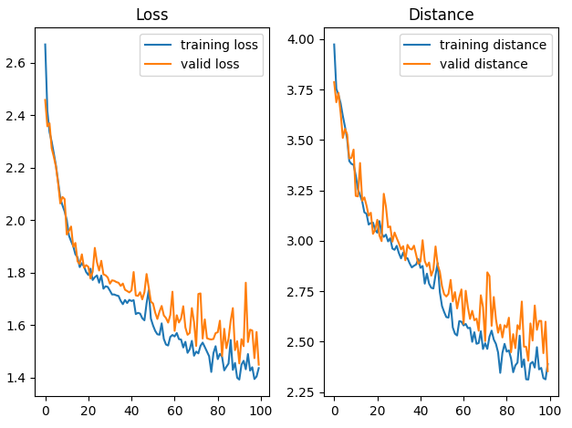 |  |  |  |  | 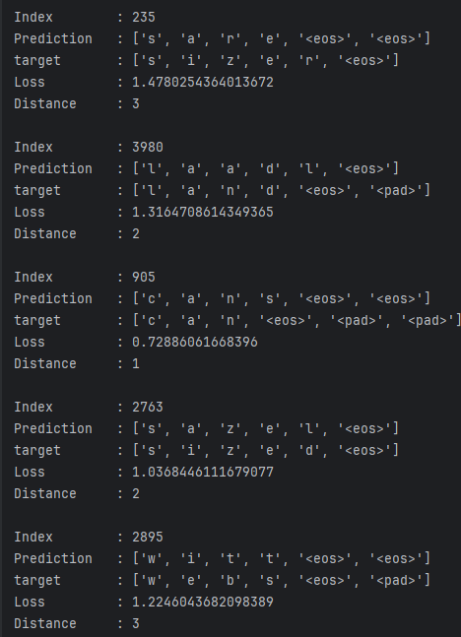
GRU + attn | 2 | 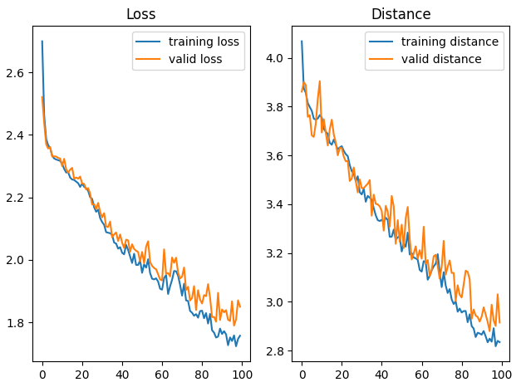 |  |  |  |  | 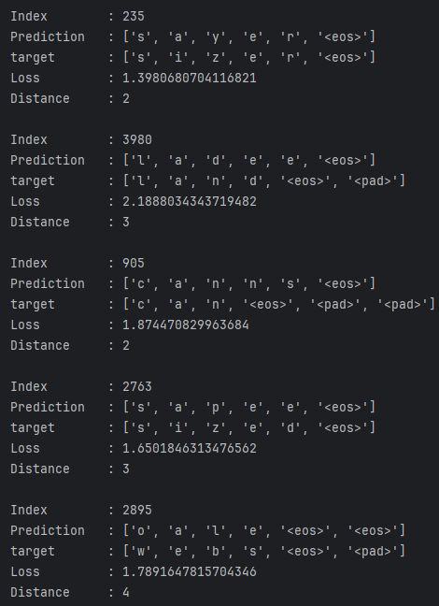
GRU + attn | 3
GRU + attn | 4 | 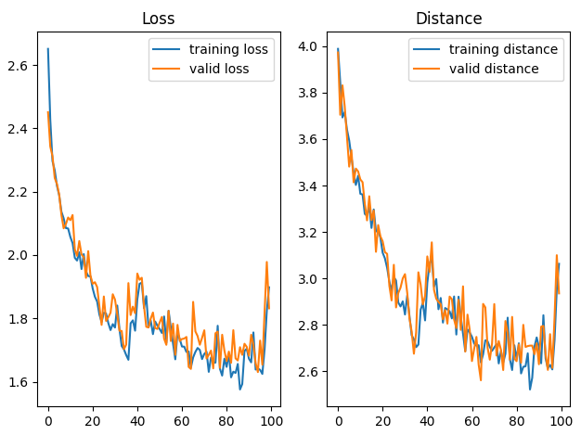 |  |  |  |  | 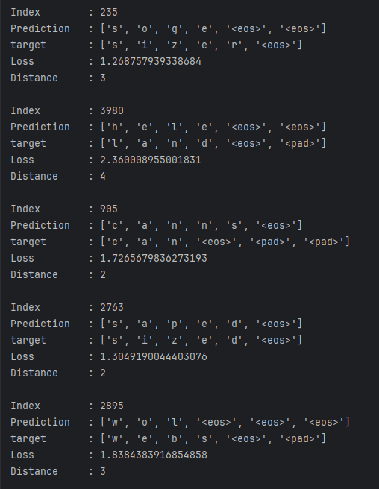
GRU + attn | 5 | 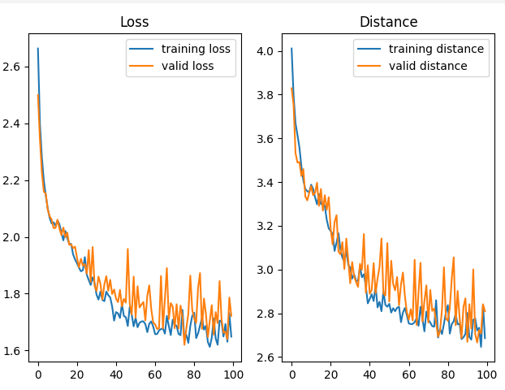 |  |  |  |  | 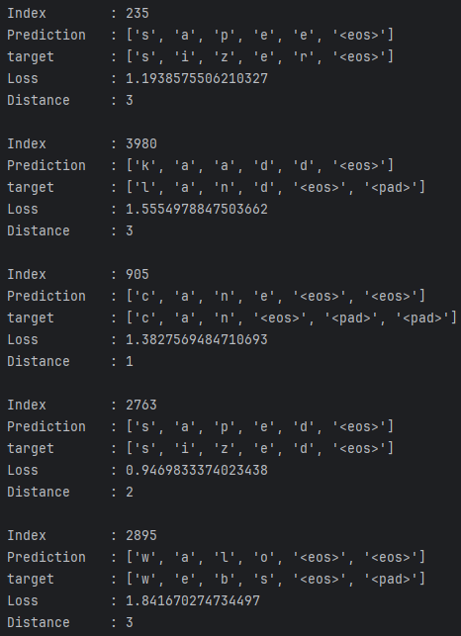
GRU + attn | 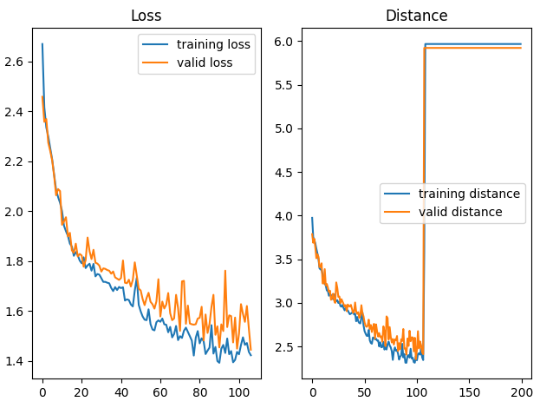 6 |  |  |  |  |  | 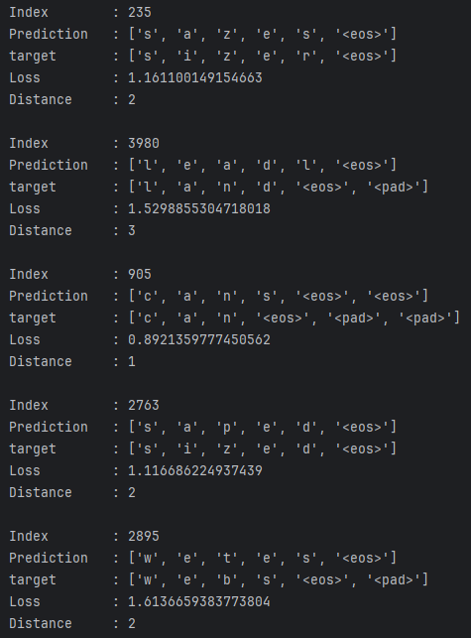
GRU + attn | 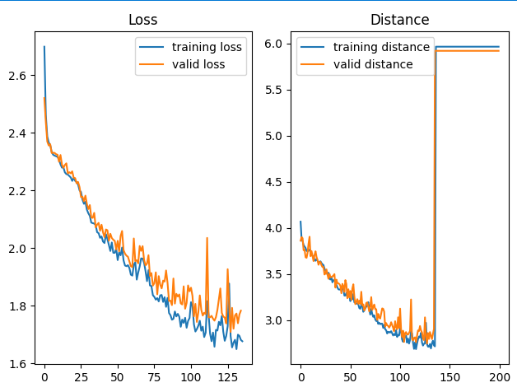 7 |  |  |  |  |  | 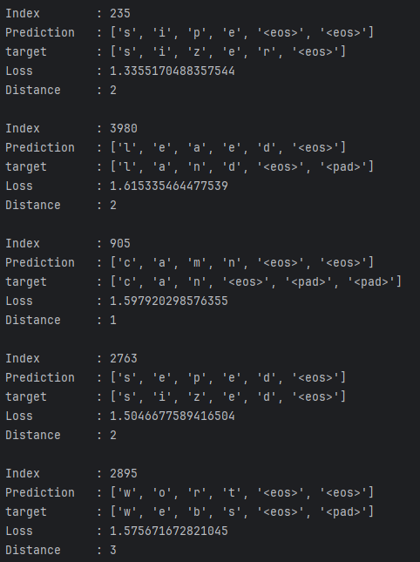

Solution
 | Variations | Combinaisons
Modèle | RNN | 0 | 0 | 1 | decoder
 | GRU | decoder | 1 | 0 | encoder
 | LSTM | encoder | 0 | 0 | 0
 | Bidirectionnel | 1 | 0 | 0 | 0
 | Module d'attention | 1 | 1 | 1 | 1
Hyper | Epoch | 150 | 150 | 150 | 150
 | Lr | 0.014 | 0.014 | 0.014 | 0.014
 | Batch size | 64 | 64 | 64 | 64
 | n_hidden | 10 | 12 | 25 | 20
 | n_layer | 2 | 4 | 2 | 2
Data | Normalisé | 1 | 1 | 1 | 1
 | Padding = 2 | 1 | 1 | 1 | 1
 | Padding zéro | 0 | 0 | 0 | 0
 | Padding dernière valeur | 0 | 0 | 0 | 0
 | Résultats
 | # essai | 1 | 2 | 3 | 4 |  |  | 9
 | Nombre de param | 6849 | 8309 | 8029 | 8069
 | Erreur final test | 0.13 | 0.24 | 2.3 | 0.249
 | Distance final test | 0.12 | 0.27 | 3.77 | 0.236
 |  |  | nan 131

1 | 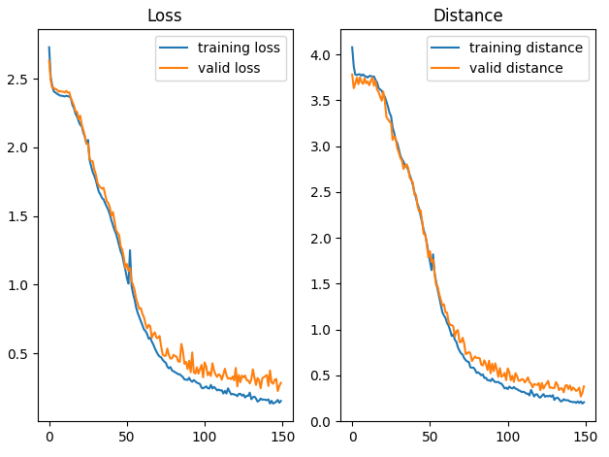 |  |  |  |  |  | 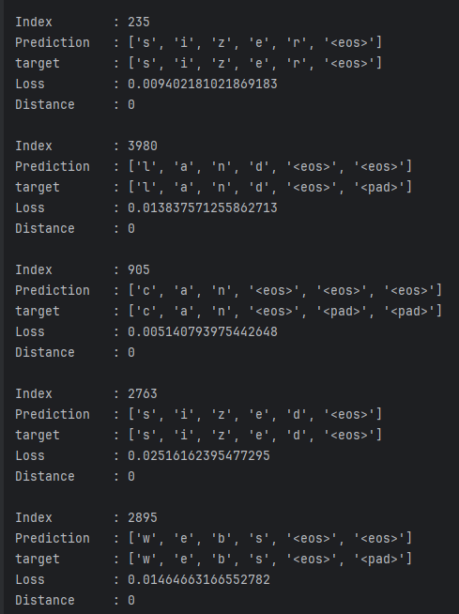 |  |  | 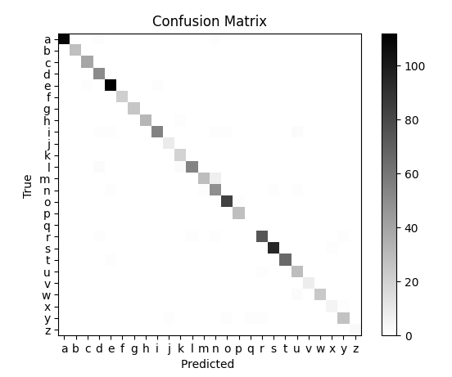
2 | 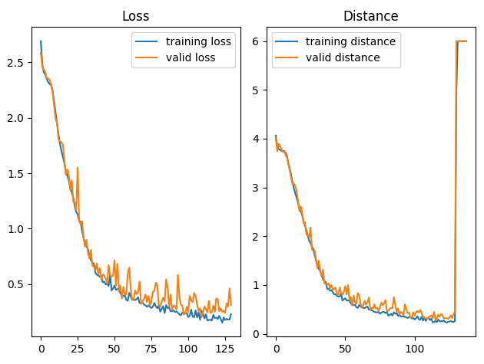 |  |  |  |  | 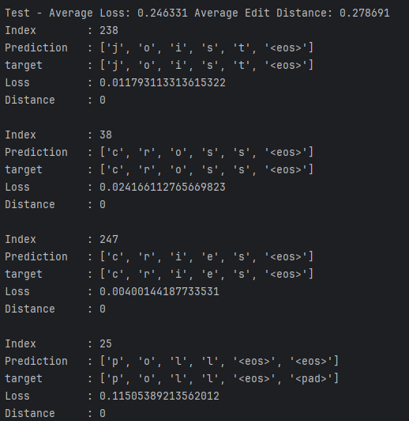 |  |  | 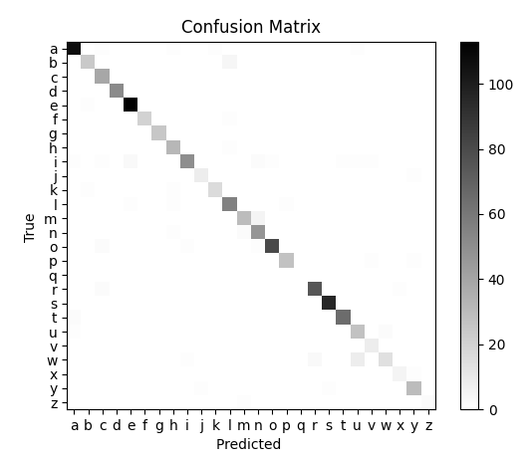
3 | 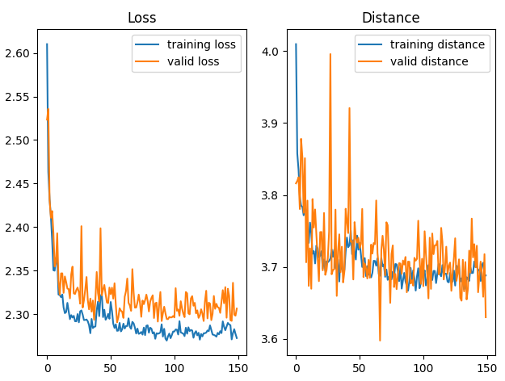 |  |  |  |  | 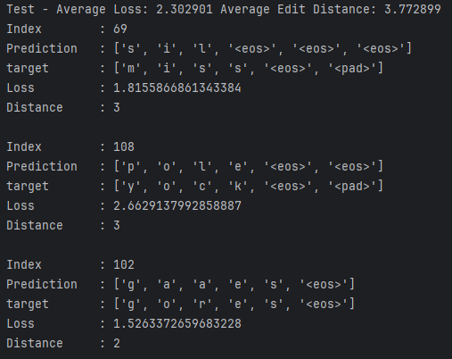 |  |  |  | 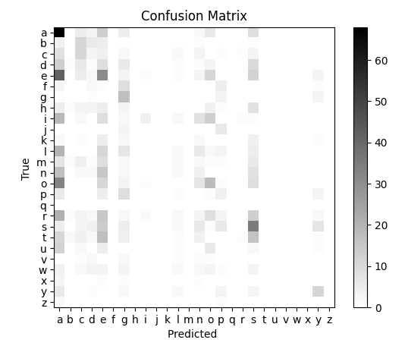
4 | 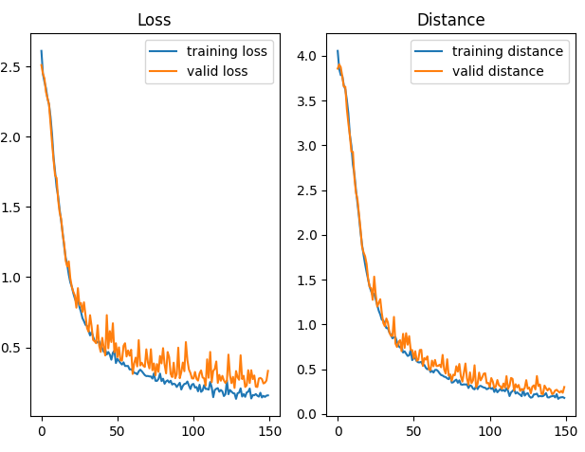 |  |  |  |  | 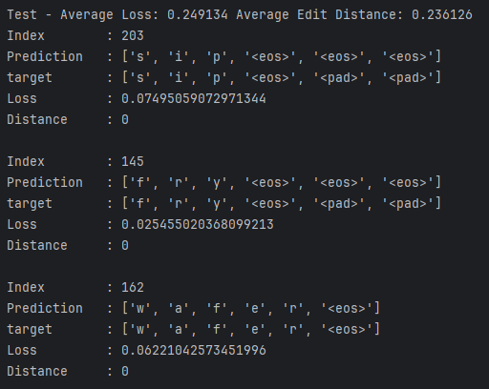 |  |  |  |  | 